Deckblatt


Tabellen

Wohn- und Kostensituation SGB II (Monatszahlen)

Deutschland

April 2026

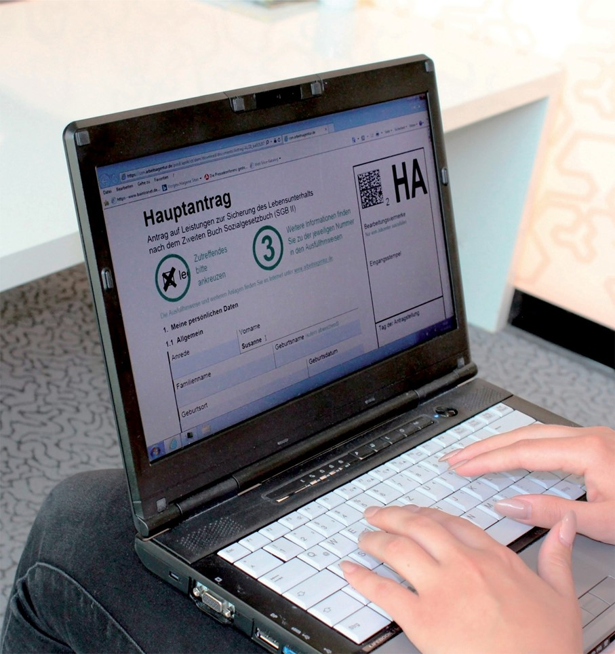

Daten nach einer Wartezeit von 3 Monaten

